Instrucciones
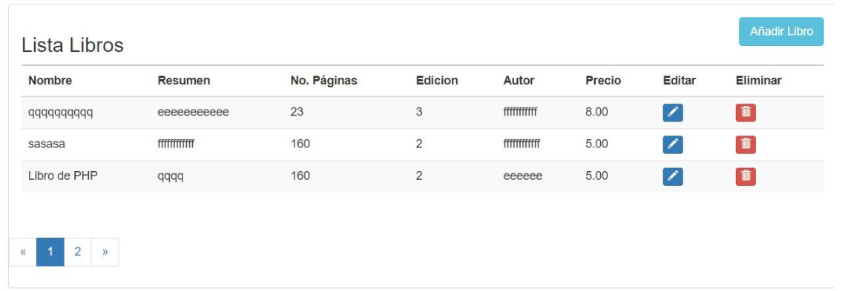


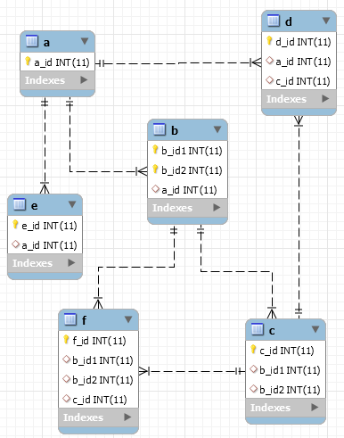
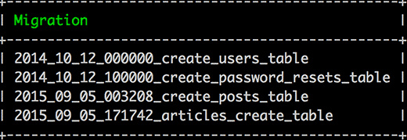
1.-Crear tabla de registro con migrate, utilizando foreign key, donde se utilicen ids y no text o varchar
2.-Crear modelos para las tablas
3.-Realizar CRUD para la tabla de registros.
4.-Reporte de registros utilizando ELOQUENT para consulta y BOOSTRAP para frontend

